Лари
IDIA Market LLP |  | тел: 8 (727) 344 99 00 | www.idiamarket.kz

 |  |  |  |  | Total ∑: | 9,461,528,416,033.20 | 58,850,972,989,136.52 | 1,784,519,555.52
 |  |  |  |  | Итого: | 2,992,182,289,714.80 | 58,850,950,355,405.61 | 706,996,511.52
№ | Фото | Модель | Описание | Цена розница | Кол-во | Сумма, тг. | Объем, м3 | Вес, кг | куб 1шт | Вес 1шт
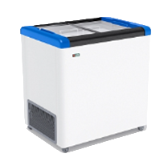
GELLAR серия CLASSIC (морозильные лари с прямым стеклом) R 290 a |  |  |  |  | 4%
1 |  | GELLAR FG 250 C | Объем: 240л. Вес: 47,5кг. Размеры: в.840мм * ш.600мм * д.800мм Т-режим : от - 18 до - 22 С° Комплектация: корзина – 2шт. колеса – 4шт. Корпус металл: белый. Цвет декор пластика: красный, синий, серый. | 199,927 | 191,930 | 38,371,973,115.84 | 77,386.14 | 9,212,636.16 | 0.40 | 48.00
2 | 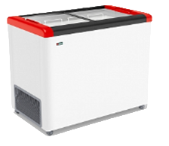 | GELLAR FG 350 C | Объем: 310л. Вес: 66,5кг. Размеры: в.840мм * ш.600мм * д.1000мм Т-режим : от - 18 до - 22 С° Комплектация: корзина – 3шт. колеса – 4шт. Корпус металл: белый. Цвет декор пластика: красный, синий, серый. | 218,712 | 209,964 | 45,921,541,386.24 | 123,458.55 | 14,067,555.84 | 0.59 | 67.00
3 | 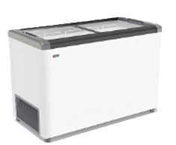 | GELLAR FG 400 C | Объем: 380л. Вес: 62кг. Размеры: в.840мм * ш.600мм * д.1200мм Т-режим : от - 18 до - 22 С° Комплектация: корзина – 4шт. колеса – 4шт. Корпус металл: белый. Цвет декор пластика: красный, синий, серый. | 243,068 | 233,345 | 56,718,537,174.00 | 164,648.09 | 14,467,377.60 | 0.71 | 62.00
4 |  | GELLAR FG 500 C | Объем: 450л. Вес: 70кг. Размеры: в.840мм * ш.600мм * д.1400мм Т-режим : от - 18 до - 22 С° Комплектация: корзина – 5шт. колеса – 4шт. Корпус металл: белый. Цвет декор пластика: красный, синий, серый. | 266,546 | 255,884 | 68,204,643,427.44 | 210,643.45 | 17,911,857.60 | 0.82 | 70.00
5 | 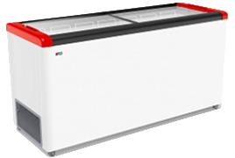 | GELLAR FG 600 C | Объем: 520л. Вес: 74,5кг. Размеры: в.840мм * ш.600мм * д.1600мм Т-режим : от - 18 до - 22 С° Комплектация: корзина – 6шт. колеса – 4шт. Корпус металл: белый. Цвет декор пластика: красный, синий, серый. | 293,950 | 282,192 | 82,950,056,208.24 | 265,485.78 | 21,164,364.00 | 0.94 | 75.00
6 | 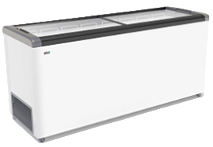 | GELLAR FG 700 C | Объем: 590л. Вес: 85,5кг. Размеры: в.840мм * ш.600мм * д.1800мм Т-режим : от - 18 до - 22 С° Комплектация: корзина – 7шт. колеса – 6шт. Корпус металл: белый. Цвет декор пластика: красный, синий, серый. | 332,794 | 319,482 | 106,321,453,096.56 | 289,833.85 | 27,475,431.36 | 0.91 | 86.00
FROSTOR серия CLASSIC морозильные лари с прямым стеклом, R 290 a |  |  |  |  | 0
7 | 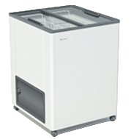 | F 180 С | Объем: 170л. Вес: 43кг. Размеры: в.840мм * ш.600мм * д.600мм Т-режим : от - 18 до - 22 С° Комплектация: корзина – 2шт. колеса – 4шт. Корпус металл: белый. | 164,522 | 157,941 | 25,984,631,003.76 | 65,008.37 | 6,791,447.52 | 0.41 | 43.00
8 |  | F 215 С | Объем: 205л. Вес: 45 кг. Размеры: в.840мм * ш.600мм * д.700мм Т-режим : от - 18 до - 22 С° Комплектация: корзина – 2шт. колеса – 4шт. Корпус металл: белый. | 174,460 | 167,482 | 29,218,839,936.00 | 78,783.34 | 7,536,672.00 | 0.47 | 45.00
9 | 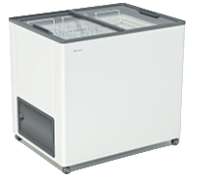 | F 250 С | Объем: 240л. Вес: 48кг. Размеры: в.840мм * ш.600мм * д.800мм Т-режим : от - 18 до - 22 С° Комплектация: корзина – 2шт. колеса – 4шт. Корпус металл: белый. | 192,010 | 184,330 | 35,393,126,496.00 | 86,708.64 | 8,847,820.80 | 0.47 | 48.00
10 | 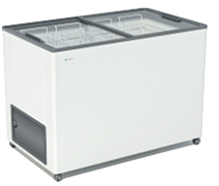 | F 350 С | Объем: 310л. Вес: 53кг. Размеры: в.840мм * ш.600мм * д.1000мм Т-режим : от - 18 до - 22 С° Комплектация: корзина – 3шт. колеса – 4шт. Корпус металл: белый. | 210,087 | 201,683 | 42,370,883,982.96 | 118,589.63 | 10,689,201.12 | 0.59 | 53.00
11 | 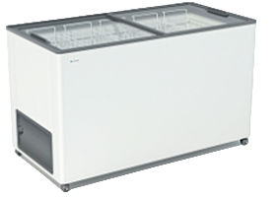 | F 400 С | Объем: 380л. Вес: 58кг. Размеры: в.840мм * ш.600мм * д.1200мм Т-режим : от - 18 до - 22 С° Комплектация: корзина – 4шт. колеса – 4шт. Корпус металл: белый. | 233,370 | 224,035 | 52,282,870,589.04 | 158,078.90 | 12,994,013.76 | 0.71 | 58.00
 |  | F 500 С | Объем: 450л. Вес: 63кг. Размеры: в.840мм * ш.600мм * д.1400мм Т-режим : от - 18 до - 22 С° Комплектация: корзина – 5шт. колеса – 4шт. Корпус металл: белый. | 255,990 | 245,750 | 62,909,399,145.84 | 202,301.33 | 15,482,244.96 | 0.82 | 63.00
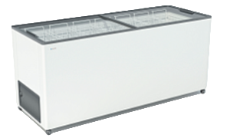 |  | F 600 С | Объем: 520л. Вес: 68кг. Размеры: в.800мм * ш.600мм * д.1600мм Т-режим : от - 18 до - 22 С° Комплектация: корзина – 6шт. колеса – 4шт. Корпус металл: белый. | 282,315 | 271,022 | 76,513,417,833.84 | 254,977.42 | 18,429,490.56 | 0.94 | 68.00
 |  | F 700 С | Объем: 590л. Вес: 73кг. Размеры: в.840мм * ш.600мм * д.1800мм Т-режим : от - 18 до - 22 С° Комплектация: корзина – 7шт. колеса – 4шт. Корпус металл: белый. | 319,631 | 306,846 | 98,077,417,114.56 | 324,765.55 | 22,399,740.48 | 1.06 | 73.00
12 | 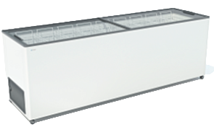 | F 800 С | Объем: 660л. Вес: 78кг. Размеры: в.840мм * ш.600мм * д.2000мм Т-режим : от - 18 до - 22 С° Комплектация: корзина – 8шт. колеса – 6шт. Корпус металл: белый. | 361,114 | 346,669 | 125,187,188,156.16 | 407,683.26 | 27,040,216.32 | 1.18 | 78.00
GELLAR серия ELEGANCE морозильные лари с наклонным гнутым стеклом, R 290 a |  |  |  |  | 0
ШИРИНА 600 ММ |  |  |  |  | 0
13 | 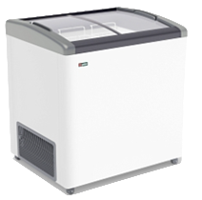 | GELLAR FG 250 E | Объем: 240л. Вес: 47,5кг. Размеры: в.860мм * ш.600мм * д.800мм Т-режим : от - 18 до - 22 С° Комплектация: корзина – 2шт. колеса – 4шт. Корпус металл: белый. Цвет декор пластика: красный, синий, серый. | 213,545 | 205,003 | 43,777,203,341.04 | 98,729.31 | 9,840,130.56 | 0.48 | 48.00
14 | 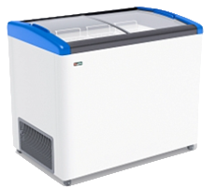 | GELLAR FG 350 E | Объем: 310л. Вес: 55кг. Размеры: в.860мм * ш.600мм * д.1000мм Т-режим : от - 18 до - 22 С° Комплектация: корзина – 3шт. колеса – 4шт. Корпус металл: белый. Цвет декор пластика:красный, синий, серый. | 229,099 | 219,935 | 50,386,897,728.96 | 132,400.89 | 12,096,427.20 | 0.60 | 55.00
15 | 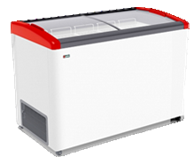 | GELLAR FG 400 E | Объем: 380л. Вес: 62,5кг. Размеры: в.860мм * ш.600мм * д.1200мм Т-режим : от - 18 до - 22 С° Комплектация: корзина – 4шт. колеса – 4шт. Корпус металл: белый. Цвет декор пластика: красный, синий, серый. | 253,942 | 243,784 | 61,907,077,789.44 | 176,109.79 | 15,358,412.16 | 0.72 | 63.00
16 |  | GELLAR FG 500 E | Объем: 500л. Вес: 70,5кг. Размеры: в.860мм * ш.600мм * д.1400мм Т-режим : от - 18 до - 22 С° Комплектация: корзина – 5шт. колеса – 4шт. Корпус металл: белый. Цвет декор пластика: красный, синий, серый. | 279,910 | 268,713 | 75,215,355,062.64 | 226,471.42 | 19,078,631.52 | 0.84 | 71.00
17 | 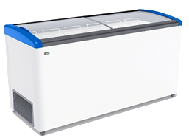 | GELLAR FG 600 E | Объем: 476л. Вес: 74,5кг. Размеры: в.860мм * ш.600мм * д.1600мм Т-режим : от - 18 до - 22 С° Комплектация: корзина – 6шт. колеса – 4шт. Корпус металл: белый. Цвет декор пластика: красный, синий, серый. | 318,754 | 306,003 | 97,539,642,011.76 | 294,742.44 | 22,950,252.00 | 0.96 | 75.00
18 |  | GELLAR FG 700 E | Объем: 590л. Вес: 85,5кг. Размеры: в.860мм * ш.600мм * д.1800мм Т-режим : от - 18 до - 22 С° Комплектация: корзина – 7шт. колеса – 6шт. Корпус металл: белый. Цвет декор пластика: красный, синий, серый. | 344,026 | 330,264 | 113,619,402,864.24 | 357,874.59 | 28,402,745.28 | 1.08 | 86.00
ШИРИНА 650 ММ (+1 дополнительная корзина в стандартной комплектации) |  |  |  |  | 0 | 0.00
20 |  | GELLAR FG 275 E | Объем: 260л. Вес: 51,5кг. Размеры: в.860мм * ш.650мм * д.810мм Т-режим : от - 18 до - 22 С° Комплектация: корзина – 3шт. колеса – 4шт. Корпус металл: белый. Цвет декор пластика:красный, синий, серый. | 221,046 | 212,204 | 46,906,668,547.44 | 103,474.76 | 11,034,591.36 | 0.49 | 52.00
21 |  | GELLAR FG 375 E | Объем: 335л. Вес: 58кг. Размеры: в.860мм * ш.650мм * д.1010мм Т-режим : от - 18 до - 22 С° Комплектация: корзина – 4шт. колеса – 4шт. Корпус металл: белый. Цвет декор пластика: красный, синий, серый. | 255,320 | 245,107 | 62,580,770,304.00 | 162,309.99 | 14,216,217.60 | 0.66 | 58.00
22 | 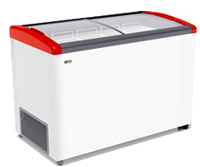 | GELLAR FG 475 E | Объем: 410л. Вес: 65кг. Размеры: в.860мм * ш.650мм * д.1210мм Т-режим : от - 18 до - 22 С° Комплектация: корзина – 5шт. колеса – 4шт. Корпус металл: белый. Цвет декор пластика: красный, синий, серый. | 283,946 | 272,588 | 77,400,317,679.36 | 213,327.49 | 17,718,230.40 | 0.78 | 65.00
23 |  | GELLAR FG 575 E | Объем: 490л. Вес: 73кг. Размеры: в.860мм * ш.650мм * д.1410мм Т-режим : от - 18 до - 22 С° Комплектация: корзина – 6шт. колеса – 4шт. Корпус металл: белый. Цвет декор пластика: красный, синий, серый. | 312,403 | 299,907 | 93,691,809,032.64 | 252,761.52 | 21,893,202.24 | 0.84 | 73.00
24 | 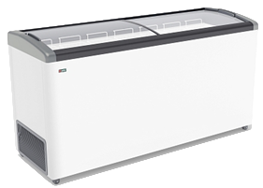 | GELLAR FG 675 E | Объем: 565л. Вес: 80кг. Размеры: в.860мм * ш.650мм * д.1610мм Т-режим : от - 18 до - 22 С° Комплектация: корзина – 7шт. колеса – 4шт. Корпус металл: белый. Цвет декор пластика: красный, синий, серый. | 340,620 | 326,995 | 111,380,778,029.04 | 314,961.31 | 26,159,577.60 | 0.96 | 80.00
25 |  | GELLAR FG 775 E | Объем: 640л. Вес: 87кг. Размеры: в.860мм * ш.650мм * д.1810мм Т-режим : от - 18 до - 22 С° Комплектация: корзина – 8шт. колеса – 4шт. Корпус металл: белый. Цвет декор пластика: красный, синий, серый. | 386,211 | 370,762 | 143,192,208,297.84 | 401,757.79 | 32,256,300.96 | 1.08 | 87.00
FROSTOR серия STANDART морозильные лари с глухой крышкой, R 290 a |  |  |  |  | 0
26 |  | F 180 S | Объем: 170л. Вес: 40кг. Размеры: в.840мм * ш.600мм * д.600мм Т-режим : от - 18 до - 22 С° Комплектация: корзина – 1шт. колеса – 4шт. Корпус металл: белый. Цвет декор пластика: серый. | 169,709 | 162,920 | 27,648,935,973.36 | 1,061,719,141,377.02 | 6,516,806.40 | 0.35 | 40.00
27 |  | F 215 S | Объем: 205л. Вес: 41,5кг. Размеры: в.840мм * ш.600мм * д.700мм Т-режим : от - 18 до - 22 С° Комплектация: корзина – 1шт. колеса – 4шт. Корпус металл: белый. Цвет декор пластика: серый. | 179,966 | 172,767 | 31,092,077,942.64 | 1,253,632,582,647.24 | 7,256,208.96 | 0.41 | 42.00
28 | 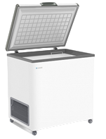 | F 250 S | Объем: 240л. Вес: 46кг. Размеры: в.840мм * ш.600мм * д.800мм Т-режим : от - 18 до - 22 С° Комплектация: корзина – 1шт. колеса – 4шт. Корпус металл: белый. Цвет декор пластика: серый. | 198,062 | 190,139 | 37,659,223,470.96 | 1,663,031,308,477.59 | 8,746,395.84 | 0.47 | 46.00
29 | 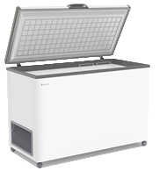 | F 350 S | Объем: 310л. Вес: 53кг. Размеры: в.840мм * ш.600мм * д.1000мм Т-режим : от - 18 до - 22 С° Комплектация: корзина – 1шт. колеса – 4шт. Корпус металл: белый. Цвет декор пластика: серый. | 216,710 | 208,042 | 45,084,695,136.00 | 2,293,909,288,519.68 | 11,026,204.80 | 0.59 | 53.00
30 |  | F 400 S | Объем: 380л. Вес: 59кг. Размеры: в.840мм * ш.600мм * д.1200мм Т-режим : от - 18 до - 22 С° Комплектация: корзина – 2шт. колеса – 4шт. Корпус металл: белый. Цвет декор пластика: серый. | 240,728 | 231,098 | 55,631,740,086.00 | 480,658,234,343.04 | 2,079,885.60 | 0.71 | 9.00
31 |  | F 500 S | Объем: 450л. Вес: 66кг. Размеры: в.840мм * ш.600мм * д.1400мм Т-режим : от - 18 до - 22 С° Комплектация: корзина – 2шт. колеса – 4шт. Корпус металл: белый. Цвет декор пластика: серый. | 264,069 | 253,506 | 66,943,139,290.56 | 4,241,517,305,449.88 | 16,731,411.84 | 0.82 | 66.00
32 | 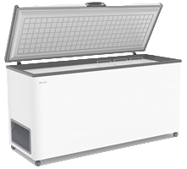 | F 600 S | Объем: 520л. Вес: 71кг. Размеры: в.840мм * ш.600мм * д.1600мм Т-режим : от - 18 до - 22 С° Комплектация: корзина – 3шт. колеса – 4шт. Корпус металл: белый. Цвет декор пластика: серый. | 291,213 | 279,564 | 81,412,810,914.24 | 5,549,097,191,914.60 | 19,849,078.08 | 0.94 | 71.00
33 | 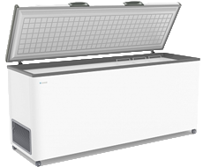 | F 700 S | Объем: 590л. Вес: 80кг. Размеры: в.840мм * ш.600мм * д.1800мм Т-режим : от - 18 до - 22 С° Комплектация: корзина – 3шт. колеса – 4шт. Корпус металл: белый. Цвет декор пластика: серый. | 329,719 | 316,530 | 104,366,034,202.56 | 8,015,311,426,756.61 | 25,322,419.20 | 1.06 | 80.00
34 |  | F 800 S | Объем: 660л. Вес: 91кг. Размеры: в.840мм * ш.600мм * д.2000мм Т-режим : от - 18 до - 22 С° Комплектация: корзина – 4шт. колеса – 4шт. Корпус металл: белый. Цвет декор пластика: серый. | 372,502 | 357,602 | 133,207,430,403.84 | 11,637,001,120,079.46 | 32,541,774.72 | 1.18 | 91.00
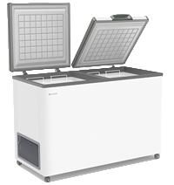
FROSTOR серия STANDART DOUBLE морозильные лари с двойной глухой крышкой, R 290 a |  |  |  |  | 0
35 |  | F 400 SD | Объем: 380л. Вес: 59кг. Размеры: в.840мм * ш.600мм * д.1200мм Т-режим : от - 18 до - 22 С° Комплектация: корзина – 2шт. колеса – 4шт. Корпус металл: белый. Цвет декор пластика: серый. | 255,866 | 245,631 | 62,848,713,557.76 | 3,559,751,135,911.53 | 14,492,250.24 | 0.71 | 59.00
36 |  | F 500 SD | Объем: 380л. Вес: 59кг. Размеры: в.840мм * ш.600мм * д.1400мм Т-режим : от - 18 до - 22 С° Комплектация: корзина – 2шт. колеса – 4шт. Корпус металл: белый. Цвет декор пластика: серый. | 278,772 | 267,621 | 74,605,274,864.64 | 4,225,642,768,333.21 | 15,789,646.08 | 0.82 | 59.00
37 |  | F 600 SD | Объем: 520л. Вес: 71кг. Размеры: в.840мм * ш.600мм * д.1600мм Т-режим : от - 18 до - 22 С° Комплектация: корзина – 3шт. колеса – 4шт. Корпус металл: белый. Цвет декор пластика: серый. | 305,916 | 293,679 | 89,841,215,093.76 | 6,123,577,220,790.68 | 20,851,234.56 | 0.94 | 71.00
38 | 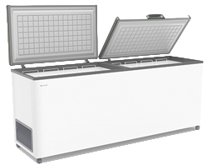 | F 700 SD | Объем: 590л. Вес: 80кг. Размеры: в.840мм * ш.600мм * д.1800мм Т-режим : от - 18 до - 22 С° Комплектация: корзина – 3шт. колеса – 4шт. Корпус металл: белый. Цвет декор пластика: серый. | 344,422 | 330,645 | 113,881,453,520.64 | 8,746,095,630,385.15 | 26,451,609.60 | 1.06 | 80.00
39 |  | F 800 SD | Объем: 660л. Вес: 91кг. Размеры: в.840мм * ш.600мм * д.2000мм Т-режим : от - 18 до - 22 С° Комплектация: корзина – 4шт. колеса – 4шт. Корпус металл: белый. Цвет декор пластика: серый. | 387,212 | 371,723 | 143,935,435,902.96 | 437,146.30 | 33,826,796.64 | 1.18 | 91.00
 |  |  |  |  |  | 2,992,182,289,714.80 | 58,850,950,355,405.61 | 706,996,511.52

Бонеты
IDIA Market LLP |  | тел: 8 (727) 344 99 00 | www.idiamarket.kz

 |  |  |  |  |  | Total ∑: | 9,461,528,416,033.20 | 58,850,972,989,136.52 | 1,784,519,555.52
 |  |  |  |  |  | Итого: | 6,469,346,126,318.40 | 22,633,730.91 | 1,077,523,044.00
№ | Фото | Модель | Размеры | Описание | Цена | Кол-во | Сумма, тг. | Объем, м3 | Вес, кг | куб 1шт | Вес 1шт
С ПРЯМЫМ СТЕКЛОМ, принудительная оттайка, мех.термостат, R 404 a/R 290 a
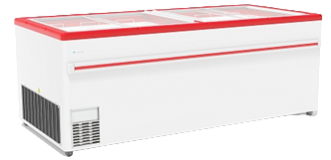 1 |  | F 2000 В | 2000х860х825 | Объем: 960л. Вес: 125кг. Размеры: в.820мм * ш.860мм * д.2000мм Т-режим: -18...-25 С° Комплектация: корзина – 12шт. колеса – 4шт. Корпус металл: белый. Цвет декор пластика: красный, серый. | 619,242 | 594472.32 | 368,122,228,381.44 | 877,441.14 | 74,309,040.00 | 1.48 | 125.00
2 |  | F 2500 В | 2500х860х825 | Объем: 1210л. Вес: 148кг. Размеры: в.820мм * ш.860мм * д.2500мм Т-режим: -18...-25 С° Комплектация: корзина – 16шт. колеса – 4шт. Корпус металл: белый. Цвет декор пластика: красный, серый. | 689,800 | 662207.52 | 456,790,416,192.24 | 1,221,772.87 | 98,006,712.96 | 1.85 | 148.00
С ПРЯМЫМ СТЕКЛОМ, автоматическая оттайка горячим газом, эл.контроллер, подсветка, R 404 a/R 290 a |  |  |  |  |  | 0
3 | 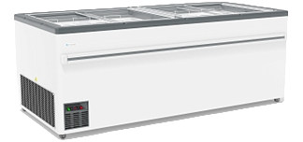 | UF 2000 В | 2000х860х825 | Объем: 960л. Вес: 134кг. Размеры: в.820мм * ш.860мм * д.2000мм Т-режим: +6...-22 С° Комплектация: корзины (12шт), опоры (6шт) Оцинкованный корпус Автоматическая оттайка горячим газом Цвет декор пластика: серый. | 691,100 | 663455.52 | 458,513,778,144.24 | 979,260.35 | 88,903,039.68 | 1.48 | 134.00
4 |  | UF 2500 В | 2500х860х825 | Объем: 1210л. Вес: 156кг. Размеры: в.820мм * ш.860мм * д.2500мм Т-режим: +6...-22 С° Комплектация: корзины (16шт), опоры (8шт) Оцинкованный корпус Автоматическая оттайка горячим газом Цвет декор пластика: серый. | 751,017 | 720975.84 | 541,464,751,941.36 | 1,330,200.42 | 112,472,231.04 | 1.85 | 156.00
С ГНУТЫМ СТЕКЛОМ, принудительная оттайка, мех.термостат, R 404 a/R 290 a |  |  |  |  |  | 0
5 | 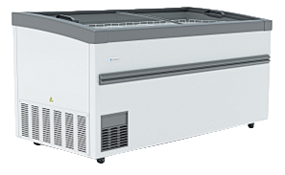 | F 1900 ВЕТ | 1900х900х746 | Объем: 890л. Вес: 103кг. Размеры: в.746мм * ш.900мм * д.1900мм Т-режим: -18...-22 С° Комплектация: делители (3шт), полки (4шт), опоры (6шт) Корпус:оцинкованная пластифицированная сталь. Цвет декор пластика: серый. | 713,655 | 685108.32 | 488,930,635,555.44 | 937,228.18 | 70,566,156.96 | 1.37 | 103.00
6 |  | F 1900 ВЕ | 1900х900х850 | Объем: 890л. Вес: 103кг. Размеры: в.850мм * ш.900мм * д.1900мм Т-режим: -18...-22 С° Комплектация: делители (3шт), полки (4шт), опоры (6шт) Корпус:оцинкованная пластифицированная сталь. Цвет декор пластика: серый. | 713,655 | 685108.32 | 488,930,635,555.44 | 9,958,049.43 | 70,566,156.96 | 14.54 | 103.00
7 | 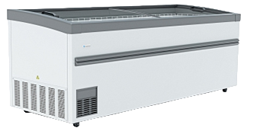 | F 2100 ВЕ | 2100х900х850 | Объем: 1050л. Вес: 113кг. Размеры: в.850мм * ш.900мм * д.2100мм Т-режим: -18...-22 С° Комплектация: делители (4шт), полки (5шт), опоры (6шт) Корпус:оцинкованная пластифицированная сталь. Цвет декор пластика: серый. | 735,677 | 706249.44 | 519,571,116,146.16 | 1,134,589.73 | 79,806,186.72 | 1.61 | 113.00
8 |  | F 2500 ВЕ | 2500х900х850 | Объем: 1270л. Вес: 162кг. Размеры: в.850мм * ш.900мм * д.2500мм Т-режим: -18...-22 С° Комплектация: делители (5шт), полки (6шт), опоры (6шт) Корпус:оцинкованная пластифицированная сталь. Цвет декор пластика: серый. | 760,455 | 730036.32 | 555,159,404,707.44 | 1,396,194.46 | 118,265,883.84 | 1.91 | 162.00
С ГНУТЫМ СТЕКЛОМ, автоматическая оттайка горячим газом, эл.контроллер, подсветка, R 404 a/R 290 a |  |  |  |  |  | 0
9 |  | UF 1900 ВЕТ | 1900х900х746 | Объем: 890л. Вес: 103кг. Размеры: в.746мм * ш.900мм * д.1900мм Т-режим: +6...-22 С° Комплектация: делители (3шт), полки (4шт), опоры (6шт) Корпус: оцинкованная пластифицированная сталь Цвет декор пластика: серый. | 770,770 | 739939.2 | 570,322,937,184.00 | 1,012,236.83 | 76,213,737.60 | 1.37 | 103.00
10 |  | UF 1900 ВЕ | 1900х900х850 | Объем: 890л. Вес: 103кг. Размеры: в.850мм * ш.900мм * д.1900мм Т-режим: +6...-22 С° Комплектация: делители (3шт), полки (4шт), опоры (6шт) Корпус: оцинкованная пластифицированная сталь Цвет декор пластика: серый. | 770,770 | 739939.2 | 570,322,937,184.00 | 1,075,501.63 | 76,213,737.60 | 1.45 | 103.00
11 |  | UF 2100 ВЕ | 2100х900х850 | Объем: 1050л. Вес: 113кг. Размеры: в.850мм * ш.900мм * д.2100мм Т-режим: +6...-22 С° Комплектация: делители (4шт), полки (5шт), опоры (6шт) Корпус: оцинкованная пластифицированная сталь Цвет декор пластика: серый. | 787,982 | 756462.72 | 596,079,007,031.04 | 1,215,257.36 | 85,480,287.36 | 1.61 | 113.00
12 |  | UF 2500 ВЕ | 2500х900х850 | Объем: 1270л. Вес: 162кг. Размеры: в.850мм * ш.900мм * д.2500мм Т-режим: +6...-25 С° Комплектация: делители (5шт), полки (6шт), опоры (6шт) Корпус: оцинкованная пластифицированная сталь Цвет декор пластика: серый. | 814,814 | 782221.44 | 637,364,980,412.16 | 1,495,998.50 | 126,719,873.28 | 1.91 | 162.00
СУПЕРСТРУКТУРЫ к БОНЕТАМ |  |  |  |  |  | 0
11 | 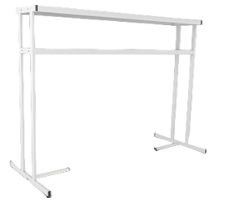 | Суперструктура 2-х ярусная с подсветкой, L2100 |  | Длина - 2210 мм Высота - 1700 мм Ширина полок: Верхняя - 480 мм Нижняя - 330 мм | 196,937 | 189059.52 | 37,232,814,690.24 | 0.00 | 0.00
12 |  | Суперструктура 2-х ярусная с подсветкой, L2500 |  | Длина - 2610 мм Высота - 1700 мм Ширина полок: Верхняя - 480 мм Нижняя - 330 мм | 223,262 | 214331.52 | 47,852,083,818.24 | 0.00 | 0.00
13 | 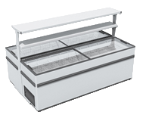 | Суперструктура островная, без подсветки, L2000 (для ларей) |  |  | 202,040 | 193957.92 | 39,187,161,177.84 | 0.00 | 0.00
14 | 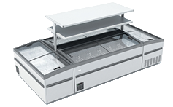 | Суперструктура островная, без подсветки, L2100 |  |  | 207,129 | 198843.84 | 41,186,325,735.36 | 0.00 | 0.00
15 |  | Суперструктура островная, без подсветки, L2500 |  |  | 233,441 | 224103.36 | 52,314,912,461.76 | 0.00 | 0.00
 |  |  |  |  |  |  | 6,469,346,126,318.40 | 22,633,730.91 | 1,077,523,044.00

